상품제안서
CE329 네이쳐 베이직 실외 에어베개 휴식 배게 캠핑용 배게 | 상품코드: F28025

 |  |  |  |  |  |  | 02-412-0044 | www.easy1.co.kr
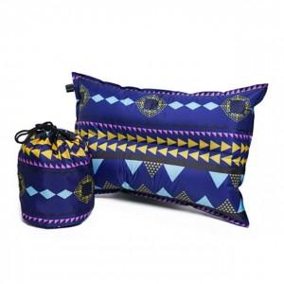

【상세/제작정보】

【인쇄/포장옵션】 | 실크 / 포장불가능

【공급단가】 | 수량 | 100~ | 300~ | 500~ | 1,000~ | 3,000~
*VAT별도 | 단가 | 10,120원 | 9,960원 | 9,720원 | 9,470원 | 9,310원

【상품 URL】 | https://dev.easy1.co.kr:443/src/goods_detail.php?gdno=28025

